Samples
TEST CASE

System Name： | Sample Project
Module Code： | CR100 - Export to excel
Test requirement: | CR1 -
Pass | 1 | Pending | 1
Fail | 0 | Number of test cases: | -13

ID | Test Case Description | Test Case Procedure | Expected Results | Actual Results | Test date | Status | Note

KIỂM TRA HÀM ĐĂNG NHẬP
TESTCASE 1 | Kiểm tra đăng nhập đúng | 1: Nhập tên đăng nhập - an 2: Nhập mật khẩu - 123 3: Click Đăng nhập. | Check tên đăng nhập và mật khẩu phù hợp thì Đăng nhập thành công chuyển vào tab thanh toán | 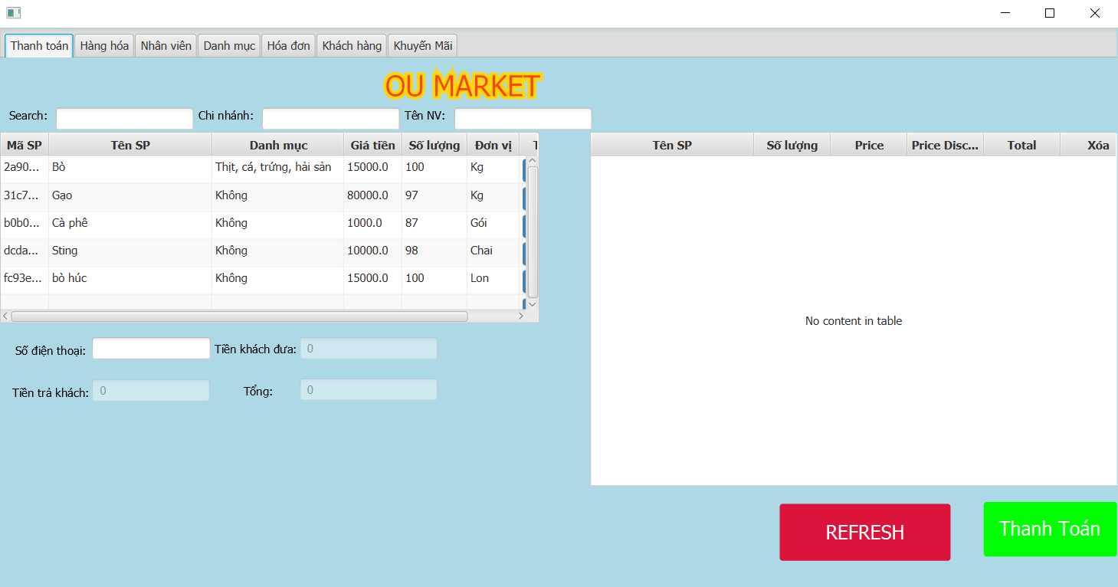 Trả về trang thanh toán | 2023-03-26 | PASS
TESTCASE 2 | Kiểm tra đăng nhập sai tên đăng nhập | 1: Nhập tên đăng nhập - oumarket 2: Nhập mật khẩu - 123 3: Click Đăng nhập. | Xuất thống báo nhập không đúng tên đăng nhập hoặc mật khẩu | 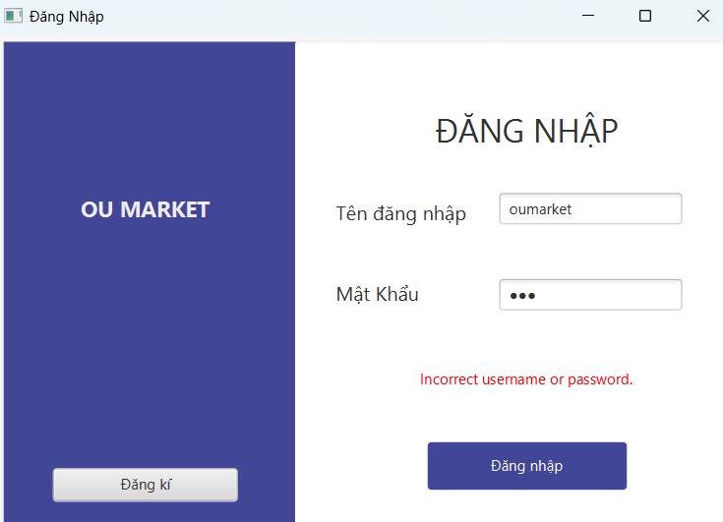 | 2023-03-26 | PASS
TESTCASE 3 | Kiểm tra đăng nhập sai mật khẩu | 1: Nhập tên đăng nhập - an 2: Nhập mật khẩu - 1234 3: Click Đăng nhập. | Xuất thống báo nhập không đúng tên đăng nhập hoặc mật khẩu | 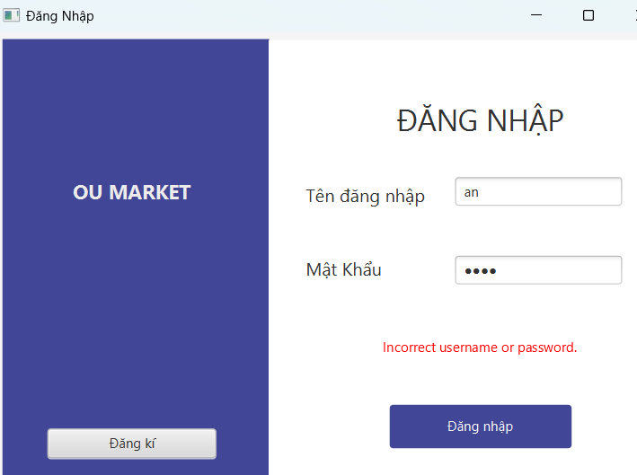 | 2023-03-26 | PASS
TESTCASE 4 | Kiểm tra không nhập tên đăng nhập | 1: Không nhập tên đăng nhập 2: Nhập mật khẩu - 1234 3: Click Đăng nhập. | Xuất thống báo VUI LÒNG NHẬP TÊN ĐĂNG NHẬP | 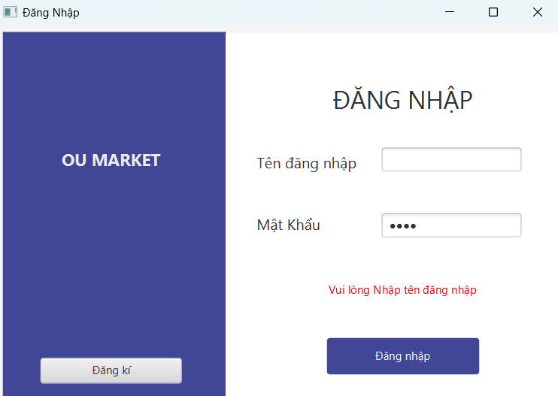 | 2023-03-26 | PASS
TESTCASE 5 | Kiểm tra không nhập mật khẩu | 1: Nhập tên đăng nhập - an 2: Không nhập mật khẩu 3: Click Đăng nhập. | Xuất thống báo VUI LÒNG NHẬP MẬT KHẨU | 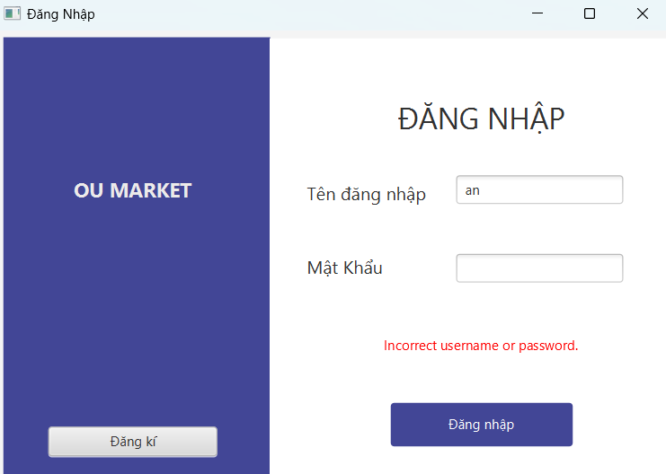 | 2023-03-26 | PASS
TESTCASE 6 | Kiểm tra không nhập cả mật khẩu lẫn tên đăng nhập | 1: Không nhập tên đăng nhập 2: Không nhập mật khẩu 3: Click Đăng nhập. | Xuất thống báo VUI LONG NHẬP TÊN ĐĂNG NHẬP |  | 26/03/2023 27/03/23 | PENDING Pass
KIỂM TRA HÀM ĐĂNG KÍ
TESTCASE 7 | Kiểm tra đăng kí đúng | 1.Nhập tên tài khoản Khoa 2.Chọn chi nhánh Nguyễn Kiệm 3.Nhập mật khẩu 123 4.Xác nhận mật khẩu 123 5.Click xác nhận | Xuất thông báo đăng kí thành công | 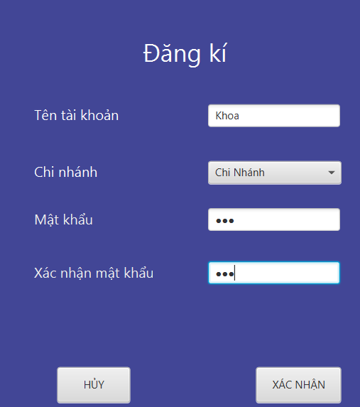 | 2023-03-26 | Pass
TESTCASE 8 | Kiểm tra đăng kí sai //không nhập tên đăng kí | 1.Bỏ trống tên đăng nhập 2.Chọn chi nhánh Nguyễn Kiệm 3.Nhập mật khẩu 123 4.Xác nhận mật khẩu 123 5.Click xác nhận | Hiện thông báo vui lòng nhập đầy đủ thông tin | 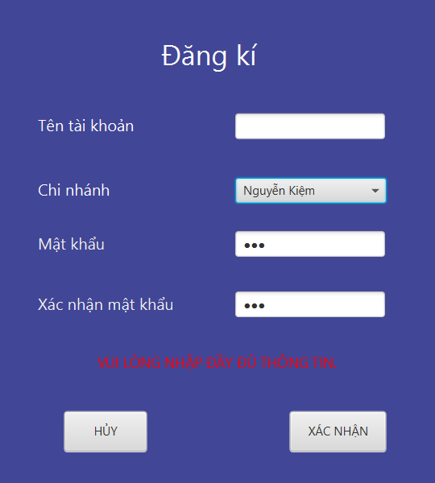 | 2023-03-26 | Pass
TESTCASE 9 | Kiểm tra đăng kí sai //không chọn chi nhánh | 1.Nhập tên tài khoản Khoa 2.không click chọn chi nhánh 3.Nhập mật khẩu 123 4.Xác nhận mật khẩu 123 5.Click xác nhận | Hiện thông báo vui lòng nhập đầy đủ thông tin | 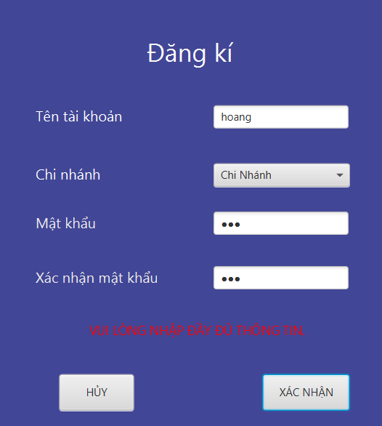 | 2023-03-26 | Pass
TESTCASE 10 | Kiểm tra đăng kí sai //nhập mật khẩu xác nhận sai | 1.Nhập tên tài khoản Khoa 2.không click chọn chi nhánh 3.Nhập mật khẩu 123 4.Xác nhận mật khẩu 1234 5.Click xác nhận | Hiện thông báo mật khẩu xác nhận không trùng khớp | 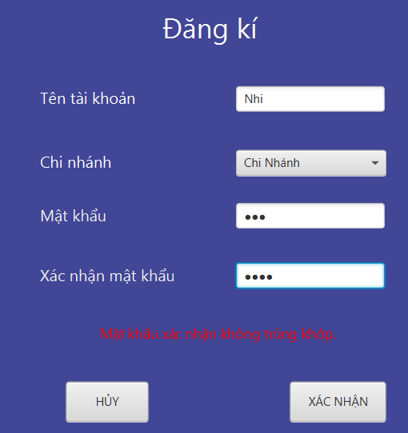 | 2023-03-26 | Pass
TESTCASE 11 | Kiểm tra đăng kí sai //không nhập mật khẩu | 1.Nhập tên tài khoản Khoa 2.Chọn chi nhánh Nguyễn Kiệm 3.Bỏ trống mật khẩu 4.Click xác nhận | Hiện thông báo vui lòng nhập đầy đủ thông tin | 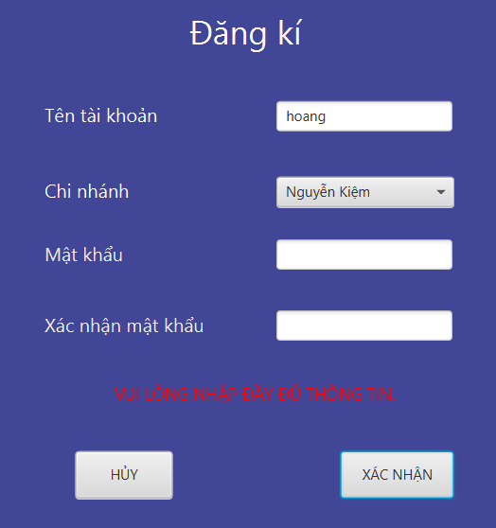 | 2023-03-26 | Pass
TESTCASE 12 | Kiểm tra đăng kí trùng với tài khoản đã có sẵn | 1. Nhập tên tài khoản 2.Chọn chi nhánh Nguyễn Kiệm 3.Nhập mật khẩu 123 4.Xác nhận mật khẩu 123 5.Click xác nhận | Hiện thông báo tài khoản đã tồn tại | 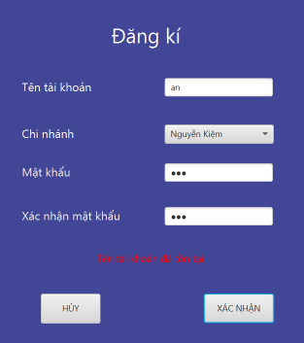 | 2023-03-26 | Pass
TESTCASE 12 | Kiểm tra đăng kí sai //Bỏ trống tất cả | 1.Bỏ trống tất cả 2.Click xác nhận | Hiện thông báo vui lòng nhập đầy đủ thông tin | 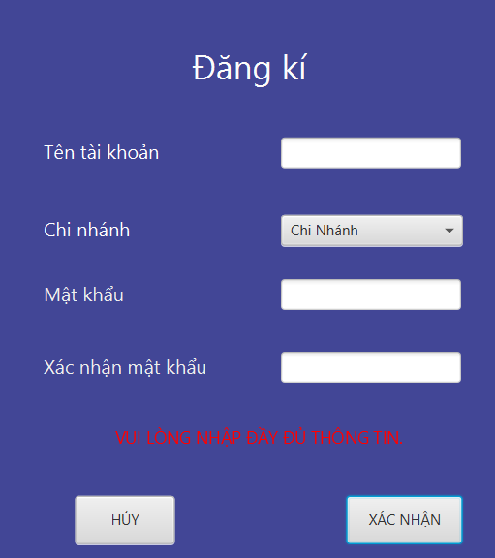 | 2023-03-26 | Pass
KIỂM TRA HÀM TÌM SẢN PHẨM THEO TÊN
TESTCASE 13 | Nhập tên sản phẩm đã có trong db.products | 1: Click chuột tại textfield nhập sản phẩm sẵn có 2: Nhập "thịt heo" | Sản phẩm THỊT HEO xuất hiện tại tableView |  | 2023-04-04 | PASS
TESTCASE 14 | Nhập tên sản phẩm với ký tự gần giống trong db.products | 1: Click chuột tại textfield nhập sản phẩm sẵn có 2: Nhập "L" | Nhìn thấy tất cả sản phẩm có ký tự là "L" trong tên sản phẩm | 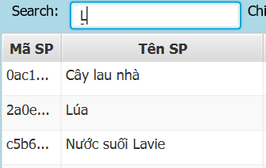 | 2023-04-04 | PASS
TESTCASE 15 | Nhập một sản phẩm không có trong db.product | 1: Click chuột tại textfield nhập sản phẩm sẵn có 2: Nhập "Nồi" | Không có bất kì sản phẩm nào xuất hiện ở tableView | 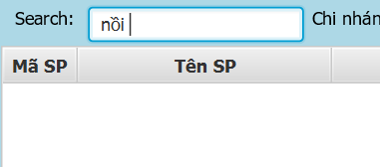 | 2023-04-04 | PASS
KIỂM TRA HÀM THÊM SẢN PHẨM VÀO HÓA ĐƠN TẠM
TESTCASE 16 | Thêm một sản phẩm có đơn vị(chai, cái, hộp,…) | 1. Chọn Sữa Chua 2. Click Thêm 3. Nhập số lượng 1 4. Click save | Sữa Chua xuất hiện vào xóa đơn tạm của khách hàng đúng với số lượng đã nhập và tổng tiền hàng hóa được tính bằng công thức giá sản phẩm nhân với số lượng |  | 2023-04-04 | PASS
TESTCASE 17 | Thêm sản phẩm có đơn vị kiểu kg(double) | 1. Chọn thịt heo 2. Click Thêm 3. Nhập số lượng 1.5 4. Click save | Thịt Heo xuất hiện vào xóa đơn tạm của khách hàng đúng với số lượng đã nhập và tổng tiền hàng hóa được tính bằng công thức giá sản phẩm nhân với số lượng |  | 2023-04-04 | PASS
TESTCASE18 | Thêm sản phẩm không hợp lệ // bé hơn = 0 | 1. Chọn thịt heo 2. Click Thêm 3. Nhập số lượng -2 và 0 4. Click save | Xuất hiện cảnh báo nhập số lượng nhập không hợp lệ | 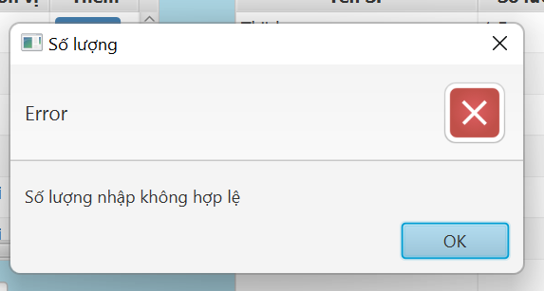 | 2023-04-04 | PASS
TESTCASE 19 | Thêm sản phẩm nhập sai kiểu số lượng | 1. Tìm kiếm Cây lau nhà 2. Click Thêm 3. Nhập số lượng 0.5 4. Click save | Thông báo số lượng nhập phải số nguyên | 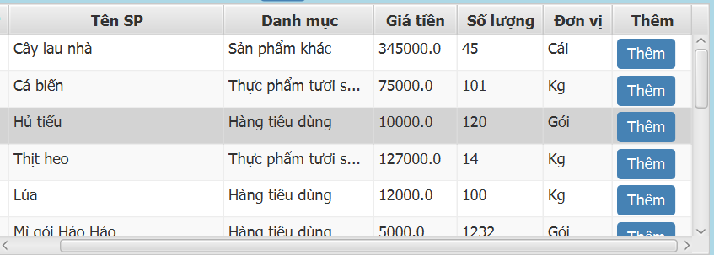 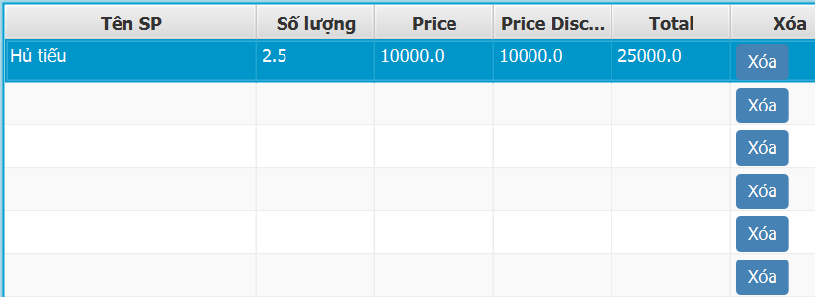 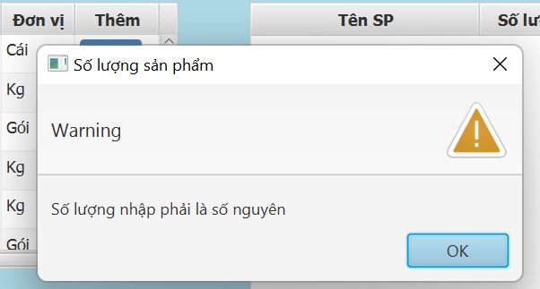 | 4/04/2023 10/04/23 | FAIL PASS
TESTCASE20 | Cộng dồn số lượng sản phẩm đã có ở hóa đơn tạm | 1. Tìm kiếm Cây lau nhà 2. Click Thêm 3. Nhập số lượng 1 4. Click save 5. Tìm kiếm Cây lau nhà 6. Click Thêm 7. Nhập số lượng 3 8. Click save | Sản phẩm cây lau nhà ở hóa đơn tạm được cộng dồn vào cùng 1 hàng số lượng Cây lau nhà là 4 |  | 2023-03-24 | PASS
TESTCASE21 | Thêm sản phẩm số lượng vượt kho //kho đang 50 | 1. Chọn Sữa Chua 2. Click Thêm 3. Nhập số lượng 55 4. Click save | Xuất hiện thông báo quá số lượng kho | 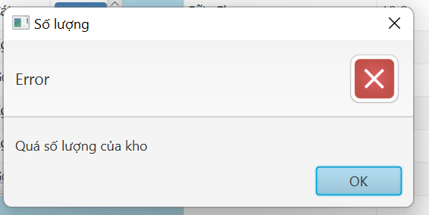 | 24/03/2023 26/03/23 | FAIL PASS
TESTCASE22 | Cộng dồn số lượng sản phẩm đã có ở hóa đơn tạm với tổng số lượng vượt mức kho | 1. Tìm kiếm Sữa chua 2. Click Thêm 3. Nhập số lượng 10 4. Click save 5. Tìm kiếm Cây lau nhà 6. Click Thêm 7. Nhập số lượng 45 8. Click save | Xuất hiện thông báo Qúa số lượng kho | 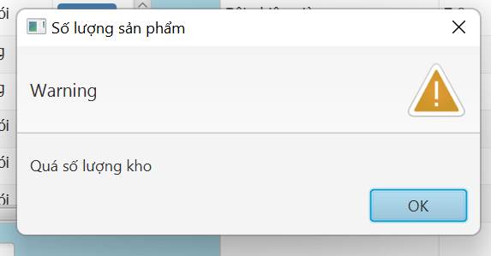 | 4/04/2023 10/04/23 | FAIL PASS
TESTCASE23 | Thêm sản phẩm đang có mã khuyến mãi | 1. Chọn Hủ tiếu 2. Click Thêm 3. Nhập số lượng 1 4. Click save | Hủ tiếu xuất hiện vào xóa đơn tạm của khách hàng đúng với số lượng đã nhập Tiền sản phẩm bằng tiền thực x % khuyến mãi Tổng tiền hàng hóa được tính bằng công thức giá sản phẩm nhân với số lượng | 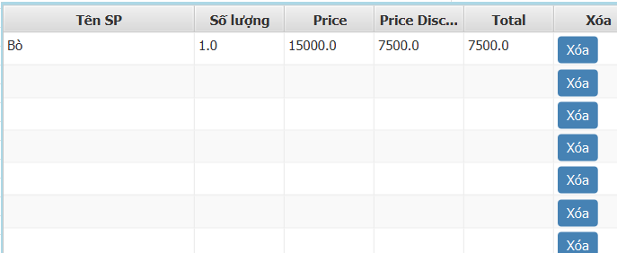 | 2023-04-04 | PASS
XÓA SẢN PHẨM KHỎI HÓA ĐƠN TẠM
TESTCASE 24 | Xóa sản phẩm có sẵn trong hóa đơn tạm | 1. Click vào Cây lau nhà tại hóa đơn tạm 2. Click vào button xóa 3. Xác nhận xóa | Cây lau nhà biến mất khỏi hóa đơn tạm |  | 2023-04-04 | Pass
KIỂM TRA HÀM THANH TOÁN
TESTCASE 25 | Thanh toán hợp lệ | 1. Thêm sản phẩm vào hóa đơn 2. Nhập tiền khách đưa lớn hơn tiền hàng 3. Nhấn thanh toán | Xuất hiện thông báo thêm thành công | 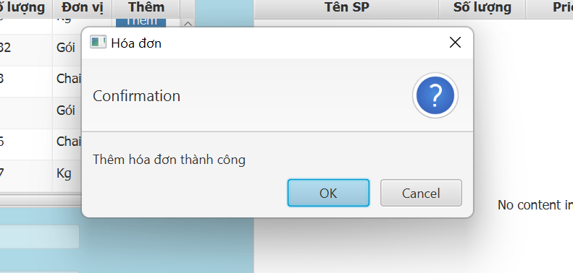 | 2023-04-04 | Pass
TESTCASE 26 | Thanh toán không hợp lệ | 1. Thêm sản phẩm vào hóa đơn 2. Nhập tiền khách đưa nhỏ hơn tiền hàng 3. Nhấn thanh toán | Xuất hiện thông báo Nhập tiền phù hợp | 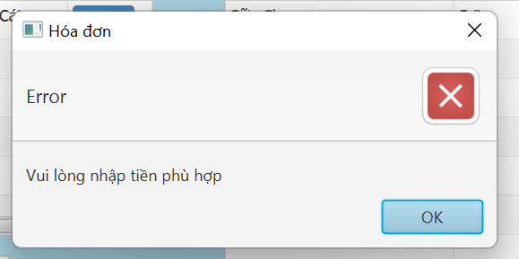 | 2023-04-04 | PASS
TESTCASE 27 | Thanh toán không hợp lệ | 1. Thêm sản phẩm vào hóa đơn 2. Không nhập tiền khách đưa 3. Nhấn thanh toán | Xuất hiện thông báo Nhập tiền phù hợp |  | 2023-04-04 | PASS
TESTCASE 28 | Thanh toán không hợp lệ | 1. Không thêm sản phẩm vào hóa đơn 2. Nhấn thanh toán | Xuất hiện thông báo Chưa có sản phẩm trong hóa đơn tạm | 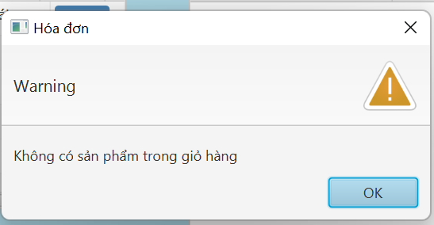 | 2023-04-04 | PASS
TESTCASE 29 | Thanh toán cho khách hàng thành viên | 1. Thêm sản phẩm vào hóa đơn 2. Nhập tiền khách đưa lớn hơn tiền hàng 3. Nhấn thanh toán 4. Nhập số điện thoại của thành viên | Cộng dồn điểm tích lũy cho khách hàng | 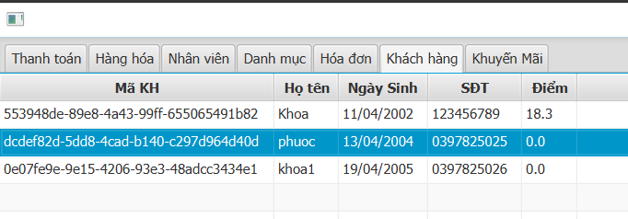 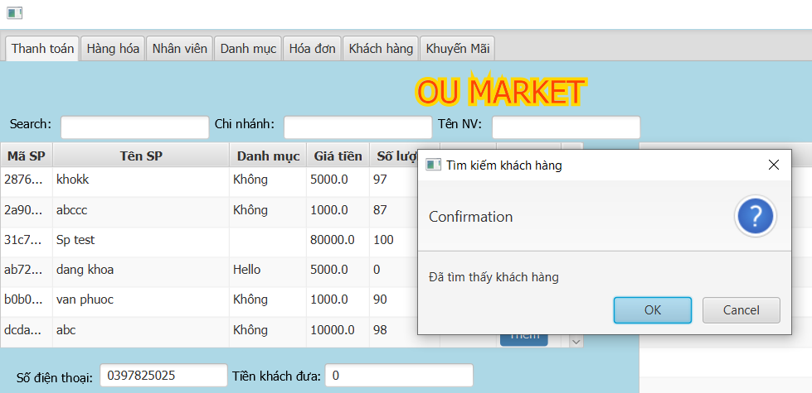 | 2023-04-04 | PASS
TESTCASE 30 | Thanh toán khách hàng không phải thành viên | 1. Thêm sản phẩm vào hóa đơn 2. Nhập tiền khách đưa lớn hơn tiền hàng 3. Nhấn thanh toán 4. Nhập số điện thoại không phải của thành viên | Thông báo khach hang chưa tồn tại | 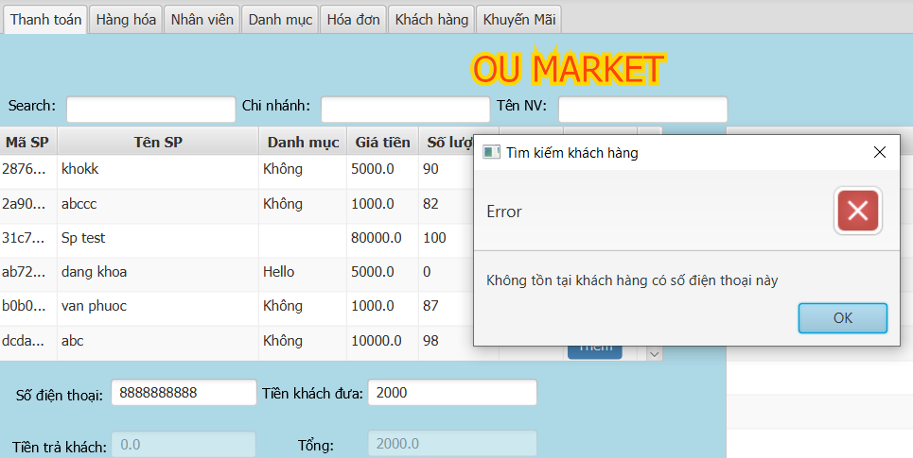 | 2023-04-04 | PASS
TESTCASE 31 | Thanh toán nhập thành viên sai kiểu dữ liệu | 1. Thêm sản phẩm vào hóa đơn 2. Nhập tiền khách đưa lớn hơn tiền hàng 3. Nhấn thanh toán 4. Nhập số điện thoại "abc" | Thông báo khach hang chưa tồn tại | 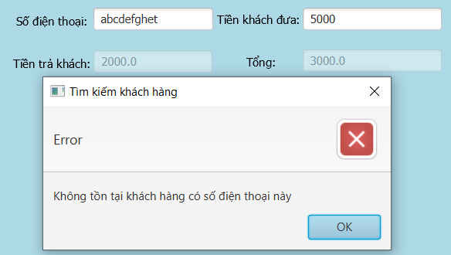 | 2023-04-04 | PASS
KIỂM TRA HÀM THÊM SẢN PHẨM
TESTCASE 32 | Thêm sản phẩm hợp lệ | 1. Chuyển sang tab hàng hóa 2. Click Thêm Sản Phẩm 3. Nhập tên sản phẩm "Bột giặt" 4. Nhập số lượng "20" 5. Nhập giá "45000" 6. Click chọn đơn vị "gói" 7. Click chọn danh mục " Hàng tiêu dùng" 8. Click Thêm | Xuất hiện thông báo thêm sản phẩm thành công! Sản phẩm xuất hiện trong tableView | 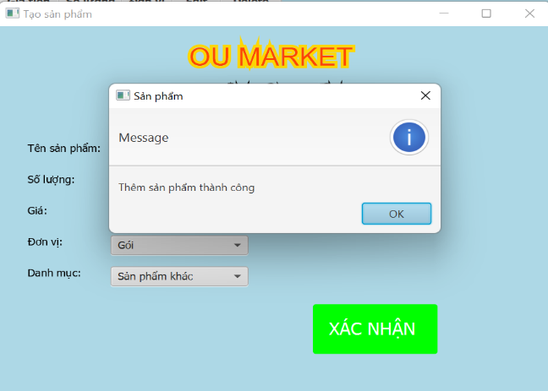 | 2023-03-28 | PASS
TESTCASE 33 | Thêm sản phẩm không hợp lệ //Bỏ trống một trường | 1. Chuyển sang tab hàng hóa 2. Click Thêm Sản Phẩm 3. KHÔNG Nhập tên sản phẩm 4. Nhập số lượng "20" 5. Nhập giá "45000" 6. Click chọn đơn vị "gói" 7. Click chọn danh mục " Hàng tiêu dùng" 8. Click Thêm | Xuất hiện thông báo vui lòng nhập đầy đủ thông tin sản phẩm | 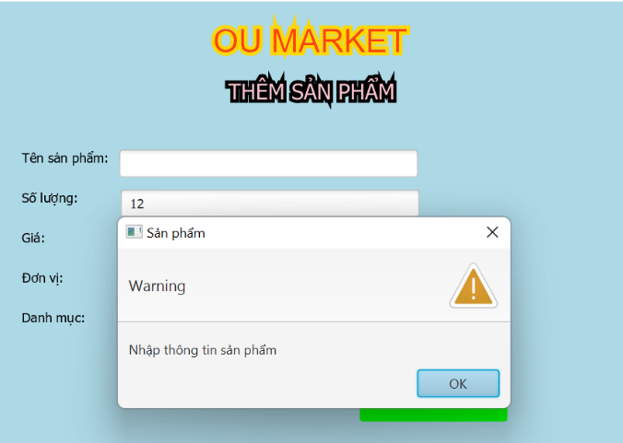 | 2023-03-28 | PASS
TESTCASE 34 | Thêm sản phẩm không hợp lệ //Thêm sản phẩm trùng với sản phẩm đã có | 1. Chuyển sang tab hàng hóa 2. Click Thêm Sản Phẩm 3. Nhập tên sản phẩm "Sữa Chua" 4. Nhập số lượng "20" 5. Nhập giá "25000" 6. Click chọn đơn vị "cái" 7. Click chọn danh mục " Thực Phẩm " 8. Click Thêm | Xuất hiện thông báo sản phẩm đã tồn tại | 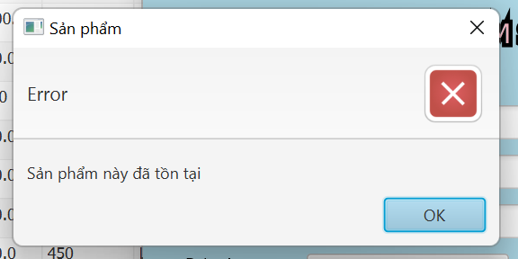 | 2023-03-28 | PASS
 | Thêm Sản Phẩm Không hợp lệ // Nhập số lượng double cho sản phẩm đơn vị khác kg | 1. Chuyển sang tab hàng hóa 2. Click Thêm Sản Phẩm 3. Nhập tên sản phẩm "Dầu gội " 4. Nhập số lượng "4.5" 5. Nhập giá "25000" 6. Click chọn đơn vị "cái" 7. Click chọn danh mục " Thực Phẩm " 8. Click Thêm | Xuất hiện thông báo dữ liệu không hợp lệ | 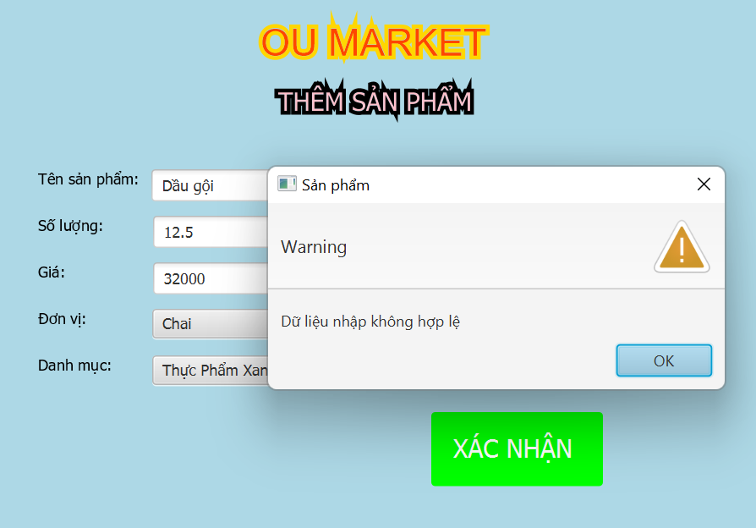 | 2023-03-28 | PASS
TESTCASE 35 | Thêm sản phẩm không hợp lệ //Thêm sản phẩm với giá bé hơn 0 | uyển sang tab hàng hóa 2. Click Thêm Sản Phẩm 3. Nhập tên sản phẩm "Túi thơm" 4. Nhập số lượng "20" 5. Nhập giá "-45000" 6. Click chọn đơn vị "gói" 7. Click chọn danh mục " Hàng tiêu dùng" 8. Click Thêm | Thông báo dữ liệu nhập không hợp lệ | 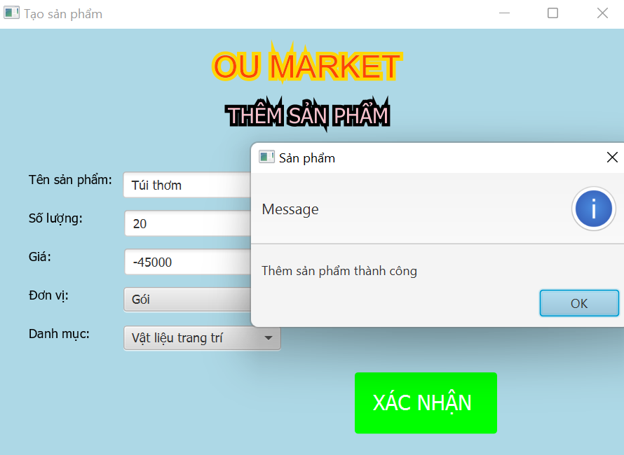 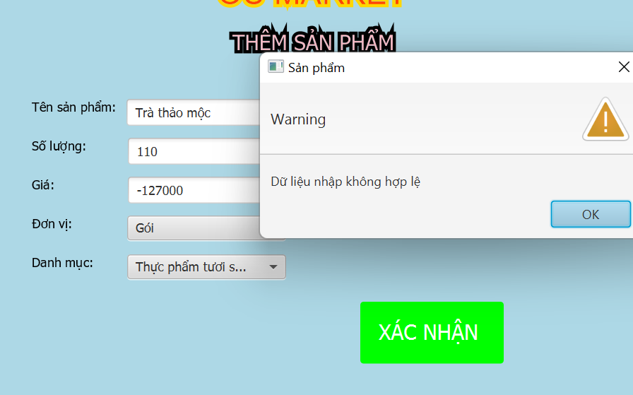 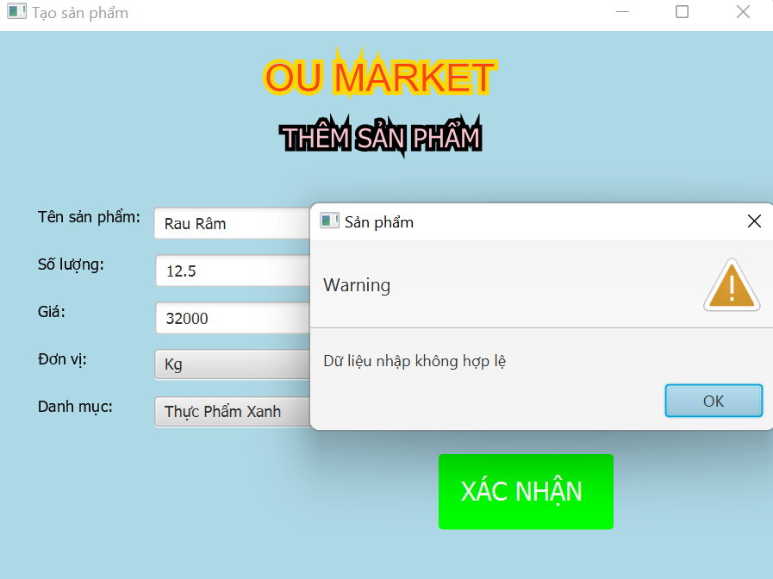 | 28/03/2023 04/04/23 | FAIL PASS
TESTCASE 36 | Thêm sản phẩm không hợp lệ //Thêm sản phẩm với số lượng bé hơn 0 | 1. Chuyển sang tab hàng hóa 2. Click Thêm Sản Phẩm 3. Nhập tên sản phẩm "Sữa Chua" 4. Nhập số lượng "-20" 5. Nhập giá "25000" 6. Click chọn đơn vị "cái" 7. Click chọn danh mục " Thực Phẩm " 8. Click Thêm | Xuất hiện thông báo số lượng không hợp lệ | 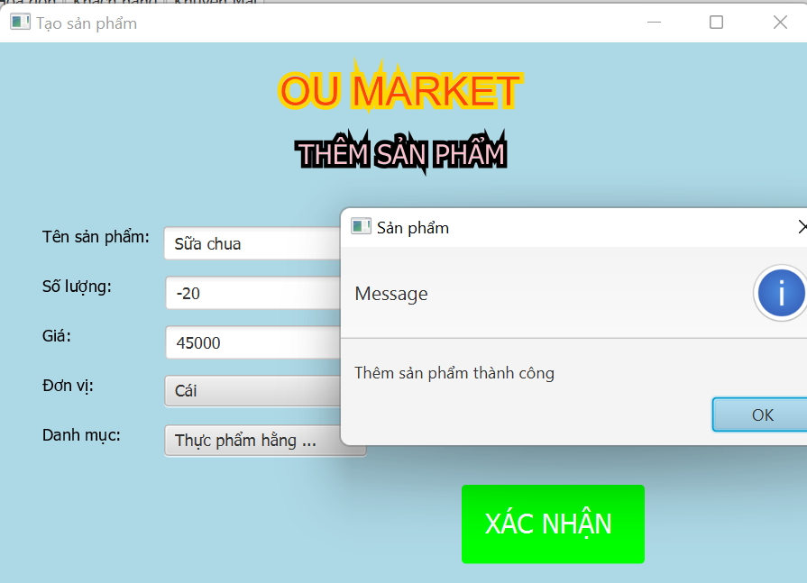 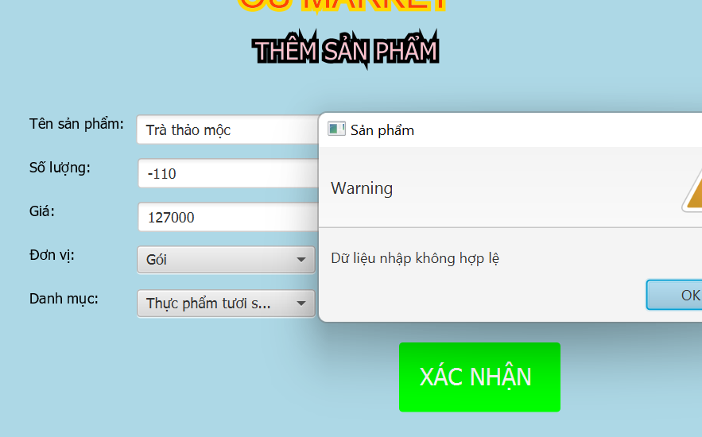 | 28/03/2023 04/04/23 | FAIL PASS
KIỂM TRA HÀM SỬA SẢN PHẨM
TESTCASE 37 | Sửa sản phẩm hợp lệ | 1.Clik chọn tab hàng hóa 2.Chọn edit sản phẩm 3.Nhập tên sản phẩm thành "Thịt bò" 4.Nhập số lượng"5" 5.Nhập giá "30" 5.Click chọn đơn vị "kg" 6.Click chọn danh mục "thực phẩm" 7.Click Thêm | Hiện thông báo sửa sản phẩm thành công | 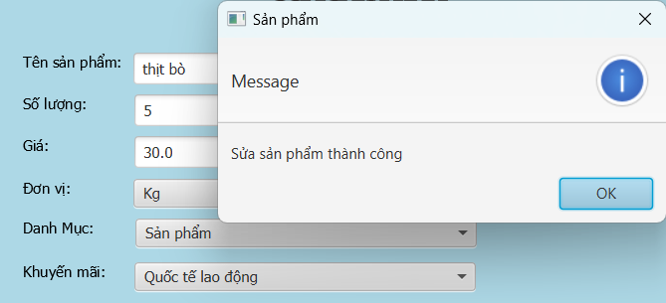 | 2023-03-28 | Pass
TESTCASE 38 | Sửa sản phẩm không hợp lệ //Bỏ trống một trường | 1.Clik chọn tab hàng hóa 2.Chọn edit sản phẩm 3.Bỏ trống tên sản phẩm 4.Nhập số lượng"5" 5.Nhập giá "30" 5.Click chọn đơn vị "kg" 6.Click chọn danh mục "thực phẩm" 7.Click Thêm | Hiện thông báo vui lòng nhập đầy đủ thông tin sản phẩm | 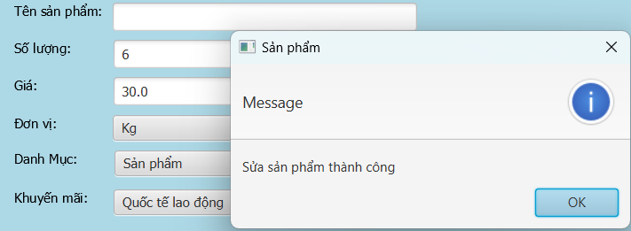 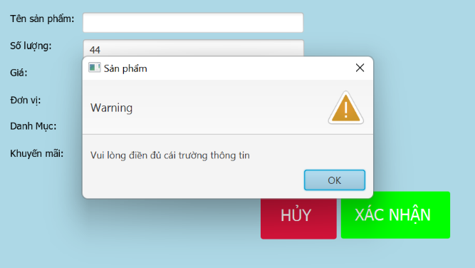 Sản phẩm vẫn được thêm vào tableView | 28/03/2023 04/04/23 | FAIL PASS
TESTCASE 39 | Sửa sản phẩm không hợp lệ //Sửa sản phẩm trùng với sản phẩm đã có | 1.Clik chọn tab hàng hóa 2.Chọn edit sản phẩm 3.Nhập tên sản phẩm "thịt bò" 4.Nhập số lượng"5" 5.Nhập giá "30" 5.Click chọn đơn vị "kg" 6.Click chọn danh mục "thực phẩm" 7.Click Thêm | Xuất hiện thông báo đã tồn tại | 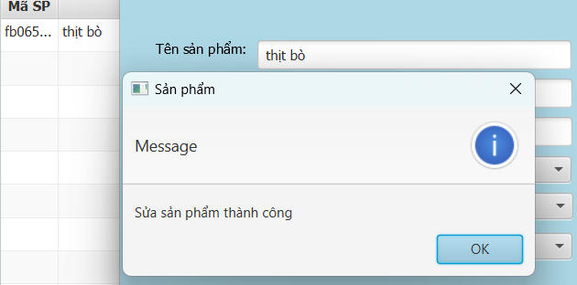 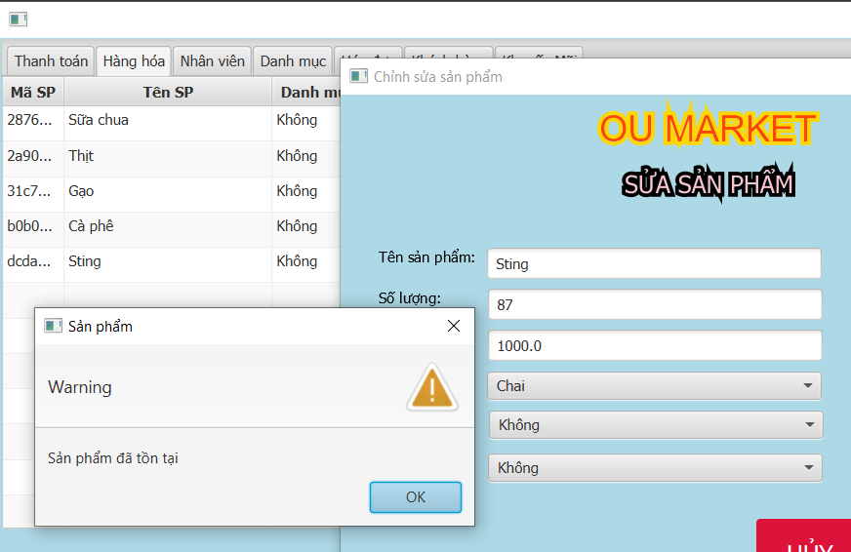 Sản phẩm vẫn được thêm vào tableView | 28/03/23 04/04/23 | FAIL PASS
TESTCASE 40 | Sửa sản phẩm không hợp lệ //Sửa sản phẩm với giá bé hơn 0 | 1.Clik chọn tab hàng hóa 2.Chọn edit sản phẩm 3.Nhập tên sản phẩm "thịt bò" 4.Nhập số lượng"5" 5.Nhập giá "-30" 5.Click chọn đơn vị "kg" 6.Click chọn danh mục "thực phẩm" 7.Click Thêm | Thông báo số lượng nhập không hợp lệ | 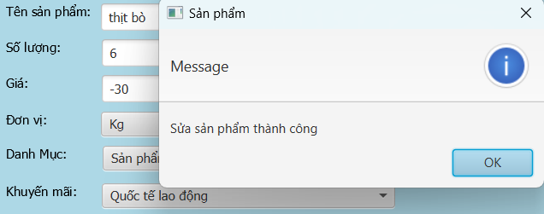 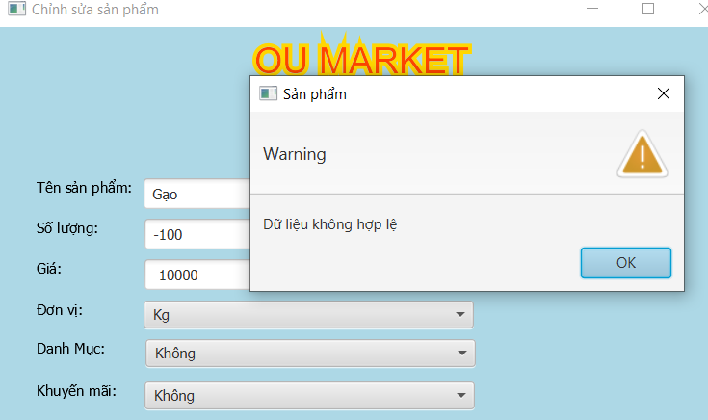 Sản phẩm vẫn được thêm vào tableView | 2023-03-28 | FAIL PASS
TESTCASE 41 | Sửa sản phẩm không hợp lệ //Sửa sản phẩm với số lượng bé hơn 0 | 1.Clik chọn tab hàng hóa 2.Chọn edit sản phẩm 3.Nhập tên sản phẩm "thịt bò" 4.Nhập số lượng"-5" 5.Nhập giá 30000" 5.Click chọn đơn vị "kg" 6.Click chọn danh mục "thực phẩm" 7.Click Thêm | Thông báo số lượng nhập không hợp lệ | Sản phẩm vẫn được thêm vào tableView | 28/03/2023 04/04/23 | FAIL PASS
KIỂM TRA HÀM XÓA SẢN PHẨM
TESTCASE 42 | Xóa hợp lệ | 1. click chọn sản phẩm " Lúa mì" 2. click delete 3. xác nhận xóa | Xuất hiện thông báo xóa thành công! | 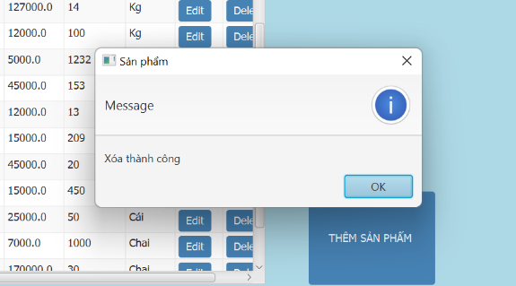 | 2023-03-28 | Pass
KIỂM TRA HÀM THÊM SẢN DANH MỤC
TESTCASE 43 | Thêm hợp lệ | 1. click chọn tab danh mục 2. click chọn thêm danh mục 3. Nhập tên danh mục " Rau củ' 4. Click thêm | Xuất hiện thông báo thêm thành công Danh mục xuất hiện trong tableView | 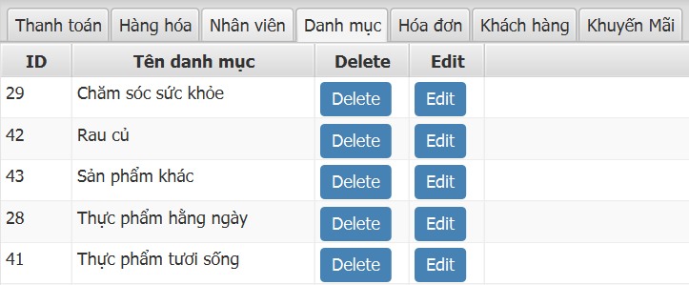 | 2023-03-30 | PASS
TESTCASE 44 | Thêm không hợp lệ // Thêm danh mục trùng tên | 1. click chọn tab danh mục 2. click chọn thêm danh mục 3. Nhập tên danh mục " rau củ' 4. Click thêm | xuất thông báo đã tồn tại danh mục này | 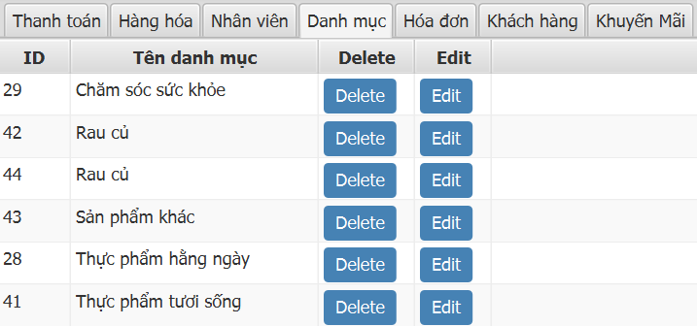 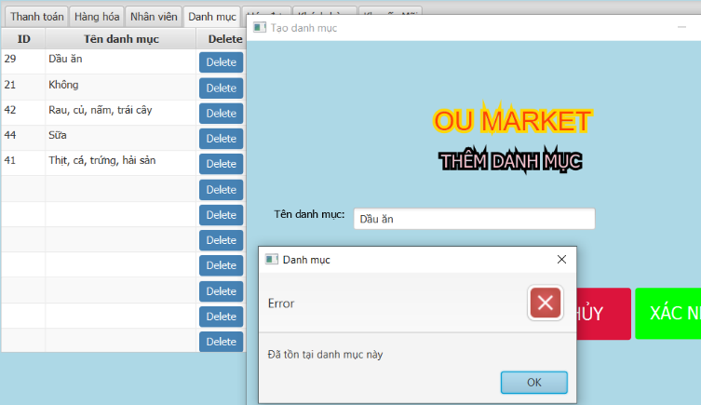 | 30/03/2023 10/04/23 | FAIL PASS
TESTCASE 45 | Thêm không hợp lệ // không nhập tên danh mục | 1. click chọn tab danh mục 2. click chọn thêm danh mục 3. Bỏ trống tên danh mục 4. Click thêm | Xuất hiện thông báo tên danh mục không được để trống | 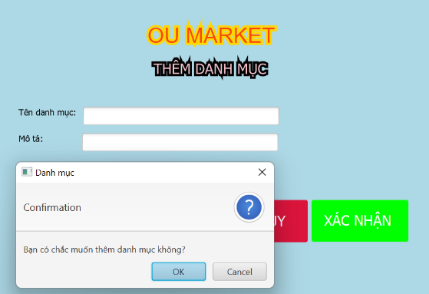 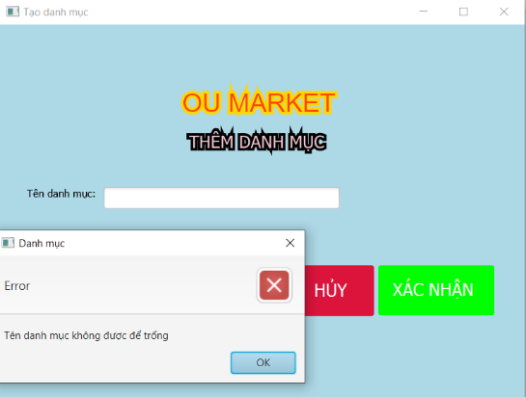 | 30/03/2023 10/04/23 | FAIL Pass
HÀM CHỈNH SỬA DANH MỤC
TESTCASE 46 | Chỉnh sửa hợp lệ | 1. click chọn Danh Mục hàng tiêu dùng 2. click chọn edit 3. Nhập tên danh mục mới " Hàng tiêu dùng cao cấp" 4. click xác nhận | Tên danh mục mới được cập nhật |   Tên danh mục mới được cập nhật | 2023-03-30 | PASS
TESTCASE 47 | Chỉnh sửa không hợp lệ // Không nhập tên danh mục | 1. click chọn Danh Mục hàng tiêu dùng 2. click chọn edit 3. Bỏ trống tên danh mục 4. click xác nhận | Thông báo tên danh mục không được để trống |   | 30/03/2023 10/04/23 | FAIL PASS
TESTCASE 48 | Chinh sửa không hợp lệ // Sửa danh mục trùng tên | 1. click chọn tab danh mục 2. click chọn danh mục 3. Nhập tên danh mục " rau củ' 4. Click thêm | Thông báo thêm danh mục thất bại |   | 30/03/2023 10/04/23 | PENDING PASS | XUẤT NỘI DUNG THÔNG BÁO SAI
HÀM XÓA DANH MỤC
TESTCASE 49 | Xóa danh mục hợp lệ | 1. click chọn Danh Mục hàng tiêu dùng 2. click chọn delete 3. click xác nhận | Thông báo xóa thành công danh mục biến mất khỏi tableView |  | 2023-03-30 | Pass
KIỂM TRA CHI TIẾT HÓA ĐƠN
TESTCASE 50 | Xem hóa đơn vừa được fhanh toán | 1. click chọn tab hóa đơn 2. Click chọn View | Hiển thị thông tin hóa đơn bao gồm: Tên NV Tên chi nhánh Ngày xuất Tiền giảm Tiền hàng Tiền nhận Tiền Trả |  Xuất thiếu Tên Nhân Viên và Chi nhánh | 2023-03-30 | PENDING
KIỂM TRA HÀM THÊM KHÁCH HÀNG
TESTCASE 51 | Thêm khách hàng hợp lệ | 1. click chọn tab Thành viên 2. click chọn thêm khách hàng 3. Nhập tên " Nguyễn Văn Phước" 4. Nhập số điện thoại 5. click chọn ngày sinh 6. Xác nhận 7. ok | Hiển thị thông báo thêm thành công Xuất hiện khách hàng trong tableView |  | 2023-04-05 | PASS
TESTCASE 52 | Thêm khách hàng không hợp lệ // không nhập SDT khách hàng | 1. click chọn tab Thành viên 2. click chọn thêm khách hàng 3. Nhập Tên khách hàng "Quỳnh Như" 4. Bỏ trống số điện thoại 5. click chọn ngày sinh 6. Xác nhận 7. ok | Hiện thông báo dữ liệu không được để trống |  | 05/04/2023 10/04/23 | FAIL PASS
TESTCASE 53 | Thêm khách hàng không hợp lệ // không nhập tên khách hàng | 1. click chọn tab Thành viên 2. click chọn thêm khách hàng 3. bỏ trống tên khách hàng 4. Nhập số điện thoại 5. click chọn ngày sinh 6. Xác nhận 7. ok | Hiện thông báo dữ liệu không được để trống |  | 05/04/2023 10/04/23 | FAIL PASS
TESTCASE 54 | Thêm khách hàng không hợp lệ // Không nhập ngày sinh | 1. click chọn tab Thành viên 2. click chọn thêm khách hàng 3. Nhập tên " Nguyễn Văn Phước" 4. Nhập số điện thoại 5. Không click chọn ngày sinh 6. Xác nhận 7. ok | Hiện thông báo dữ liệu không được để trống |  | 2023-04-05 | PASS
TESTCASE 55 | Thêm khách hàng không hợp lệ // Không nhập ngày sinh TƯƠNG LAI và dưới 16 tuổi | 1. click chọn tab Thành viên 2. click chọn thêm khách hàng 3. Nhập tên " Nguyễn Văn Phước" 4. Nhập số điện thoại 5. Chọn ngày sinh năm 2050 6. Xác nhận 7. ok | Hiện thông báo khách hàng phải trên 16 tuổi |  | 2023-04-05 | PASS
KIỂM TRA HÀM THÊM KHUYẾN MÃI
TESTCASE 56 | Thêm khuyến mãi hợp lệ | 1.click chọn tab khuyến mãi 2.click chọn tạo mã khuyến mãi 3.Nhập tên khuyến mãi 4.Nhập phần trăm khuyến mãi 5.Chọn ngày bắt đầu khuyến mãi 6.Chọn ngày khuyến mãi kết thúc 7.Xác nhận 8.Ok | Xuất hiện thông báo thêm thành công Xuất hiện khuyến mãi trong tableView |  | 2023-04-05 | Pass
TESTCASE 57 | Thêm khuyến mãi không hợp lệ // Không nhập tên khuyến mãi | 1.click chọn tab khuyến mãi 2.click chọn tạo mã khuyến mãi 3.bỏ trống tên khuyến mãi 4.Nhập phần trăm khuyến mãi 5.Chọn ngày bắt đầu khuyến mãi 6.Chọn ngày khuyến mãi kết thúc 7.Xác nhận 8.Ok 1.click chọn tab khuyến mãi 2.click chọn tạo mã khuyến mãi 3.bỏ trống tên khuyến mãi 4.Nhập phần trăm khuyến mãi 5.Chọn ngày bắt đầu khuyến mãi 6.Chọn ngày khuyến mãi kết thúc 7.Xác nhận 8.Ok | Hiện thông báo dữ̃ lệu không được để trống |  | 2023-04-05 | PASS
TESTCASE 58 | Khuyến mãi không hợp lệ // không nhập % khuyến mãi | 1.click chọn tab khuyến mãi 2.click chọn tạo mã khuyến mãi 3.Nhập tên khuyến mãi 4.Bỏ trống % khuyến mãi 5.Chọn ngày bắt đầu khuyến mãi 6.Chọn ngày khuyến mãi kết thúc 7.Xác nhận 8.Ok | Hiện thông báo dữ liệu không được để trống |  | 2023-04-05 | PASS
TESTCASE 59 | Thêm Khuyến mãi không hợp lệ // nhập % khuyến mãi giá trị âm | 1.click chọn tab khuyến mãi 2.click chọn tạo mã khuyến mãi 3.Nhập tên khuyến mãi 4.Nhập % khuyến mãi giá trị âm 5.Chọn ngày bắt đầu khuyến mãi 6.Chọn ngày khuyến mãi kết thúc 7.Xác nhận 8.Ok | Hiện thông báo giá trị khuyến mãi phải lớn hơn 0 |  | 2023-04-05 | PASS
TESTCASE 60 | Thêm Khuyến mãi không hợp lệ // Ngày bắt đầu lớn hơn ngày kết thúc | 1.click chọn tab khuyến mãi 2.click chọn tạo mã khuyến mãi 3.Nhập tên khuyến mãi 4.Nhập % khuyến mãi 5.chọn ngày bắt đầu là 15/04/2023 6.Chọn ngày khuyến mãi kết thúc là 10/04/2023 7.Xác nhận 8.Ok | Hiện thông báo thời gian không hợp lệ |  | 2023-04-05 | PASS
TESTCASE 61 | Thêm Khuyến mãi không hợp lệ // không nhập bất kì trường nào | 1.click chọn tab khuyến mãi 2.click chọn tạo mã khuyến mãi 3.Bỏ trống tên khuyến mãi 4.Bỏ trống phần trăm khuyến mãi 5.Bỏ trống ngày bắt đầu khuyến mãi 6.Bỏ trống ngày khuyến mãi kết thúc 7.Xác nhận 8.Ok | Hiện thông báo thời gian không hợp lệ |  | 2023-04-05 | PASS
KIỂM TRA HÀM HỈNH SỬA KHUYÉN MÃI
TESTCASE 62 | Sửa khuyến mãi hợp lệ | 1.click chọn tab khuyến mãi 2.click chọn edit mã khuyến mãi 3.Nhập tên khuyến mãi 4.Nhập phần trăm khuyến mãi 5.Chọn ngày bắt đầu khuyến mãi 6.Chọn ngày khuyến mãi kết thúc 7.Xác nhận 8.Ok | Xuất hiện thông báo thêm thành công Xuất hiện khuyến mãi trong tableView |  | 2023-04-05 | Pass
TESTCASE 63 | Sửa khuyến mãi không hợp lệ // Không nhập tên khuyến mãi | 1.click chọn tab khuyến mãi 2.click chọn edit mã khuyến mãi 3.Bỏ trống tên khuyến mãi 4.Nhập phần trăm khuyến mãi 5.Chọn ngày bắt đầu khuyến mãi 6.Chọn ngày khuyến mãi kết thúc 7.Xác nhận 8.Ok1.click chọn tab khuyến mãi 2.click chọn tạo mã khuyến mãi 3.bỏ trống tên khuyến mãi 4.Nhập phần trăm khuyến mãi 5.Chọn ngày bắt đầu khuyến mãi 6.Chọn ngày khuyến mãi kết thúc 7.Xác nhận 8.Ok | Hiện thông báo dữ̃ lệu không được để trống |  | 2023-04-05 | Pass
TESTCASE 64 | Sửa khuyến mãi không hợp lệ // không nhập % khuyến mãi | 1.click chọn tab khuyến mãi 2.click chọn edit mã khuyến mãi 3.Nhập tên khuyến mãi 4.Bỏ trống phần trăm khuyến mãi 5.Chọn ngày bắt đầu khuyến mãi 6.Chọn ngày khuyến mãi kết thúc 7.Xác nhận 8.Ok | Hiện thông báo dữ liệu không được để trống |  | 2023-04-05 | Pass
TESTCASE 65 | Sửa Khuyến mãi không hợp lệ // nhập % khuyến mãi giá trị âm | 1.click chọn tab khuyến mãi 2.click chọn edit mã khuyến mãi 3.Nhập tên khuyến mãi 4.Nhập phần trăm khuyến mãi "-30" 5.Chọn ngày bắt đầu khuyến mãi 6.Chọn ngày khuyến mãi kết thúc 7.Xác nhận 8.Ok | Hiện thông báo giá trị khuyến mãi phải lớn hơn 0 |  | 2023-04-05 | Pass
TESTCASE 66 | Sửa Khuyến mãi không hợp lệ // Ngày bắt đầu lớn hơn ngày kết thúc | 1.click chọn tab khuyến mãi 2.click chọn edit mã khuyến mãi 3.Nhập tên khuyến mãi 4.Nhập phần trăm khuyến mãi 5.Chọn ngày bắt đầu khuyến mãi 6.Chọn ngày khuyến mãi kết thúc 7.Xác nhận 8.Ok | Hiện thông báo thời gian không hợp lệ |  | 2023-04-05 | Pass
TESTCASE 67 | Sửa Khuyến mãi không hợp lệ // không nhập bất kì trường nào | 1.click chọn tab khuyến mãi 2.click chọn edit mã khuyến mãi 3.Nhập tên khuyến mãi 4.Nhập phần trăm khuyến mãi 5.Chọn ngày bắt đầu khuyến mãi 6.Chọn ngày khuyến mãi kết thúc 7.Xác nhận 8.Ok | Hiện thông báo dữ liệu không được để trống |  | 2023-04-05 | Pass
TESTCASE 68 | Sửa khuyến mãi không hợp lệ //sửa sản phầm trùng với sản phẩm đã có | 1.click chọn tab khuyến mãi 2.click chọn edit mã khuyến mãi 3.Nhập tên khuyến mãi "abc" 4.Nhập phần trăm khuyến mãi 5.Chọn ngày bắt đầu khuyến mãi 6.Chọn ngày khuyến mãi kết thúc 7.Xác nhận 8.Ok | Hiện thông báo sản phẩm đã tồn tại |  | 2023-04-05 | Pass
XÓA KHUYẾN MÃI
TESTCASE 69 | Xóa khuyến mãi hợp lệ | 1.click chọn tab khuyến mãi 2.click chọn delete 3.Hiện thông báo bạn có muốn xóa không 4.Ok 5.Thông báo xóa thành công 6.Ok | Hiện thông báo bạn có chắc muốn xóa mã khuyến mãi này không |  | 2023-04-05 | Pass

